45 固定資産税負担額（人口１人当たり）
 | 45 固定資産税負担額（人口１人当たり）

 | 時点 2023(R5)年度（毎年） |  |  |  |  |  |  | 平 均 値 |  |  |  | 75,713
 | 単位 円 |  |  |  |  |  |  | 標準偏差 |  |  |  | 42,916
 | 市町村名 | 指標 | 順位 |  | #REF! | 備考 | 市町村名 | 指標 | 順位 |  | #REF! | 備考

 | 市町村平均 | 75,713 |  | － |  |  | 八街市 | 44,037 |  | 52
 | 千葉市 | 73,166 |  | 15 |  |  | 印西市 | 145,715 |  | 3
 | 銚子市 | 64,832 |  | 24 |  |  | 白井市 | 66,124 |  | 22
 | 市川市 | 66,328 |  | 21 |  |  | 富里市 | 54,803 |  | 40
 | 船橋市 | 60,957 |  | 29 |  |  | 南房総市 | 60,552 |  | 30
 | 館山市 | 57,628 |  | 36 |  |  | 匝瑳市 | 50,062 |  | 47
 | 木更津市 | 65,591 |  | 23 |  |  | 香取市 | 60,031 |  | 31
 | 松戸市 | 51,208 |  | 45 |  |  | 山武市 | 55,373 |  | 39
 | 野田市 | 68,688 |  | 17 |  |  | いすみ市 | 53,434 |  | 42
 | 茂原市 | 66,827 |  | 19 |  |  | 大網白里市 | 41,824 |  | 54
 | 成田市 | 163,138 |  | 2 |  |  | 酒々井町 | 68,617 |  | 18
 | 佐倉市 | 55,486 |  | 38 |  |  | 栄町 | 44,258 |  | 51
 | 東金市 | 57,202 |  | 37 |  |  | 神崎町 | 59,066 |  | 32
 | 旭市 | 51,189 |  | 46 |  |  | 多古町 | 80,493 |  | 12
 | 習志野市 | 66,789 |  | 20 |  |  | 東庄町 | 52,367 |  | 43
 | 柏市 | 61,728 |  | 28 |  |  | 九十九里町 | 45,285 |  | 50
 | 勝浦市 | 85,309 |  | 11 |  |  | 芝山町 | 310,289 |  | 1
 | 市原市 | 95,476 |  | 9 |  |  | 横芝光町 | 54,737 |  | 41
 | 流山市 | 64,408 |  | 26 |  |  | 一宮町 | 58,701 |  | 34
 | 八千代市 | 57,955 |  | 35 |  |  | 睦沢町 | 58,868 |  | 33
 | 我孫子市 | 47,047 |  | 48 |  |  | 長生村 | 64,618 |  | 25
 | 鴨川市 | 73,128 |  | 16 |  |  | 白子町 | 63,032 |  | 27
 | 鎌ケ谷市 | 43,500 |  | 53 |  |  | 長柄町 | 127,063 |  | 7
 | 君津市 | 131,686 |  | 5 |  |  | 長南町 | 93,638 |  | 10
 | 富津市 | 140,624 |  | 4 |  |  | 大多喜町 | 76,942 |  | 14
 | 浦安市 | 121,894 |  | 8 |  |  | 御宿町 | 78,187 |  | 13
 | 四街道市 | 45,539 |  | 49 |  |  | 鋸南町 | 51,615 |  | 44
 | 袖ケ浦市 | 131,451 |  | 6

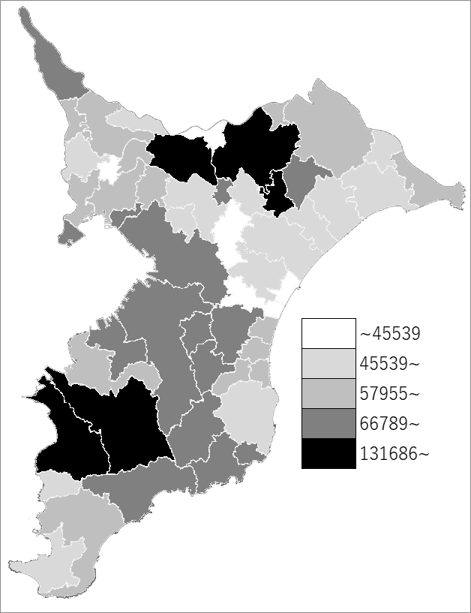
 | 市町村平均の推移
令和元年度 | 68266
令和2年度 | 69680
令和3年度 | 70943
令和4年度 | 73802
令和5年度 | 75713

《備 考》 ・資料出所 総務省「市町村別決算状況調」 ・算出方法 固定資産税歳入総額÷住民基本台帳人口(R6.1.1)

